缺陷
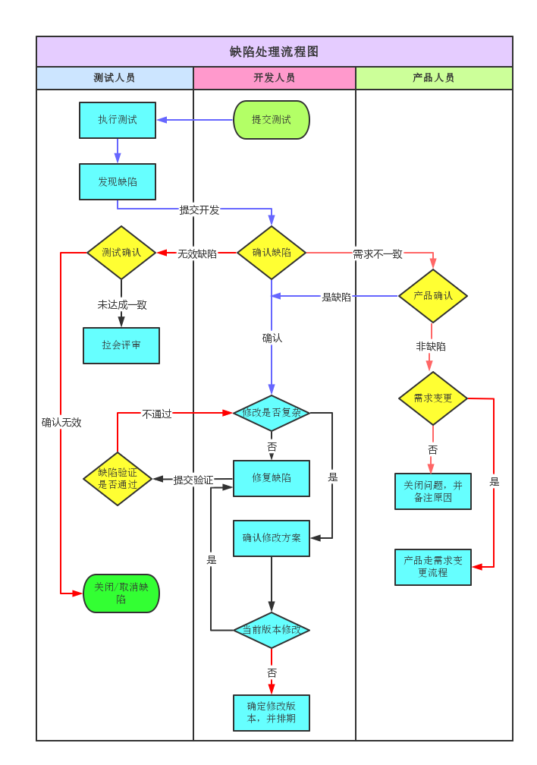
不同公司，甚至于同一个公司不同项目组对缺陷等级的定义可能会有差异，但基本都符合以下基本思想

等级 | 中文 | 定义 | 降级标准
P0 | 致命 | 1、稳定复现的闪退、卡死 2、资金漏洞（比如：支付相关问题，对公司营收造成影响的） 4、服务宕机 5、系统崩溃、挂机、死机(包括性能稳定性测试导致，也算致命缺陷) 6、主要功能完全丧失 7、主流程阻塞性问题，且不可通过其他操作绕过，用户无法继续使用产品 8、用户数据受到破坏，且不可恢复 9、常规操作造成程序非法退出、死循环、通讯中断或者异常、内存溢出 10、数据库异常，数据无法正常存储或查询、丢失、破坏 11、没有实现或错误地实现重要的功能 | 1、线上已存在但无人反馈可以降级 2、影响用户数量较少可以降级 3、非主流机型，可以降级
P1 | 严重 | 1、阻塞性问题，但可通过其他操作绕过，继续使用 2、主要功能(基本功能)部分丧失、数据不能保存，但可通过其他方法实现 3、系统的次要功能完全丧失 4、系统所提供的功能或者服务受到严重影响 5、错误的波及面广，影响到其他重要功能正常使用 6、客户端某些操作导致服务端不能继续正常工作 7、密码明文展示 8、有明确性能指标且指标＜预期指标的90% | 1、非主要路径可以降级 2、线上已存在但无人反馈可以降级
P2 | 一般 | 1、系统的次要功能没有完全实现，但不影响用户使用 2、非主流程的逻辑问题 3、系统业务受到轻微影响 4、操作界面错误(窗口内列名定义、含义不一致) 5、查询错误，数据展示错误 6、删除操作未给提示(二次确认) 7、找不到规律的时好时坏(偶现bug，但频率较高，出现频率≥10%) 8、数据库的表、索引、业务规则、缺省值未加完整性等约束条件 9、有明确性能指标且指标大于等于预期指标的90%，待未达到100%满足 10、兼容性导致功能问题
P3 | 提示 | 1、UI问题（界面格式不规范、页面重叠、不该显示的要隐藏、文字排列不整齐、光标位置不正确、用户体验不友好） 2、文案问题（描述有歧义、错别字、提示语不清楚、提示语丢失） 3、跳转交互问题 4、性能问题，但不影响正常功能，且没有明确的性能指标 5、找不到规律的时好时坏(偶现bug，但频率较低，出现频率<10%) 6、兼容性导致界面显示问题，未影响功能
P4 | 建议 | 1、没有任何功能、性能等问题，但可能有一些不符合常规用户使用习惯、和业界通用标准差距大

